Sheet1
Aizpildot pasūtījuma formu, Jūs piekrītat, ka šos datus izmantojam pasūtījumu piegādes nodrošināšanai. Tie netiks nodoti ar piegādi nesaistītām personām.
 | Pasūtītājs
Vārds, uzvārds
Telefona Nr.
E-pasts
Adrese
 | Floristikas materiāli

Foto | Nosaukums | Daudzums | Cena ar PVN ( EUR ) | Pasūtījums gab | Kopā
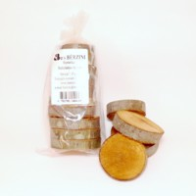 | Alkšņa ripiņas Gray alder pucks. D 4 - 6 cm | 10 gab./pcs. | 1.70 |  | 0
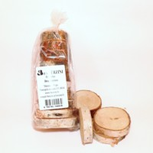 | Bērza ripiņas Birch pucks. D 4 - 6 cm | 10 gab./pcs. | 1.70 |  | 0
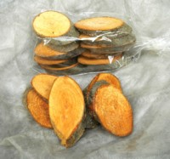 | Alkšņa ripiņas – ovālas Gray alder pucks oval. D 4 - 6 cm | 10 gab./pcs. | 1.70 |  | 0
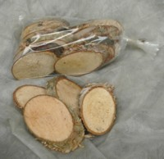 | Bērza ripiņas – ovālas Birch pucks oval. D 4 - 6 cm | 10 gab./pcs. | 1.70 |  | 0
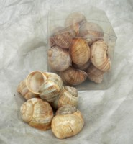 | Lielo vīngliemežu čaulas Burgundy snail ( Helix pomatia ) shells | 0,5 l | 2.30 |  | 0
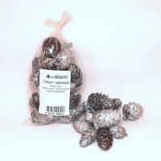 | Čiekuri sudrabaini. Cones – silver. | 0,25 l | 2.10 |  | 0
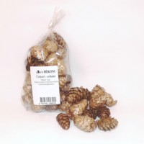 | Čiekuri zeltaini. Cones – gold. | 0,25 l | 2.10 |  | 0
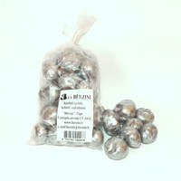 | Kastaņi kaltēti, sudrabaini. Horse chestnut seeds – silver. | 0,25 l | 2.10 |  | 0
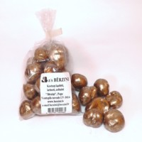 | Kastaņi kaltēti, zeltaini. Horse chestnut seeds – gold. | 0,25 l | 2.10 |  | 0
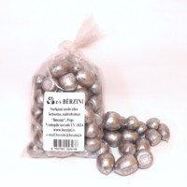 | Sarkanā ozola zīles – sudrabainas. Northern red oak seeds – silver. | 0,25 l | 2.40 |  | 0
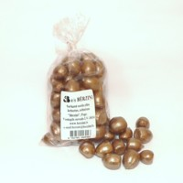 | Sarkanā ozola zīles – zeltainas. Northern red oak seeds – gold. | 0,25 l | 2.40 |  | 0
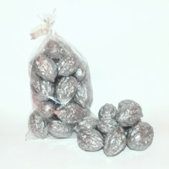 | Valrieksti sudrabaini. Walnut – silver. | 0,25 l | 2.40 |  | 0
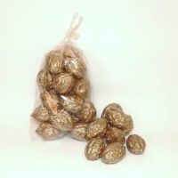 | Valrieksti zeltaini. Walnut – gold. | 0,25 l | 2.40 |  | 0
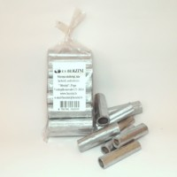 | Sūreņu stobriņi, īsie – sudrabaini. Giant knotweed tubes 4-5 cm silver. | 0,22 l | 2.10 |  | 0
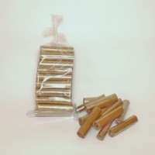 | Sūreņu stobriņi, īsie – zeltaini. Giant knotweed tubes 4-5 cm gold. | 0,22 l | 2.10 |  | 0
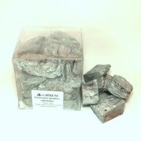 | Priežu mizas, sudrabainas. Pine bark, squared - silver. | 0,5 l | 2.60 |  | 0
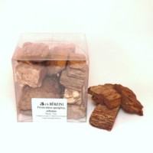 | Priežu mizas, zeltainas. Pine bark, squared - gold. | 0,5 l | 2.60 |  | 0
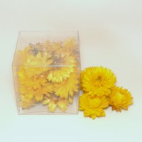 | Salmeņu ziedi, dzelteni. Strawflower yellow. | 0,5 l | 2.30 |  | 0
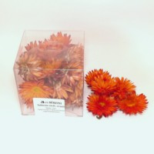 | Salmeņu ziedi, oranži. Strawflower orange. | 0,5 l | 2.30 |  | 0
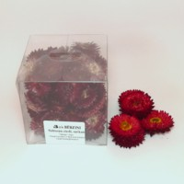 | Salmeņu ziedi, sarkani. Strawflower red. | 0,5 l | 2.30 |  | 0
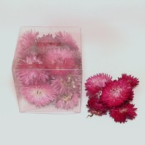 | Salmeņu ziedi, violetrozā. Strawflower reddish purple/pink. | 0,5 l | 2.30 |  | 0
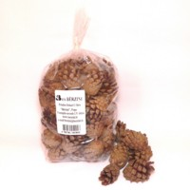 | Priedes čiekuri. Pinecones. | 1,0 l | 1.70 |  | 0
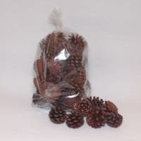 | Kalnu priedes čiekuri. Mountain Pine cones. | 1,0 l | 1.70 |  | 0
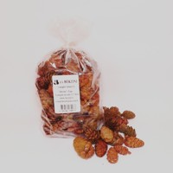 | Lapegles čiekuri. Larch cones. | 1,0 l | 2.90 |  | 0
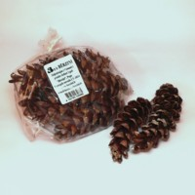 | Veimuta priedes čiekuri. White Pine cones. | 5 gab./pcs. | 1.70 |  | 0
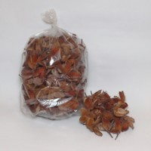 | Dižskabāržu auglīši. Beechen germs. | 1,0 l | 1.70 |  | 0
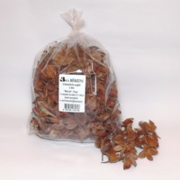 | Dižskabāržu auglīši. Beechen germs. | 2,0 l | 3.10 |  | 0
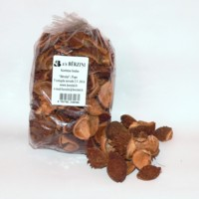 | Kastaņu čaulas. Horse chestnut shells. | 1,0 l | 2.90 |  | 0
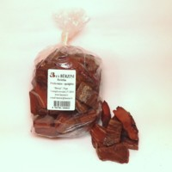 | Priežu mizas, apzāģētas. Pine barks squared. | 1,0 l | 2.20 |  | 0
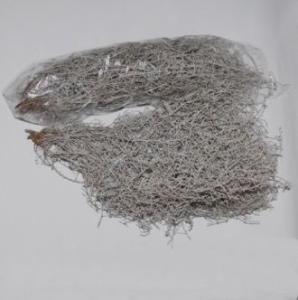 | Kalocefāls. Cushion Bush. | 1 gab./pcs. | 3.30 |  | 0
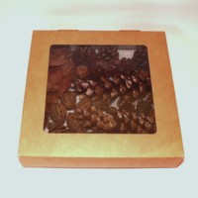 | Floristikas materiālu omplekts. Floristry material kit. | 20*20*4 cm 1 gab./pcs. | 5.00 |  | 0
 |  | Kopā ar PVN Sum with VAT |  |  | 0
 |  | Pakošana un sūtīšana Packaging and shipping 10% ( min 5 EUR ) |  |  | 0

